Навигация по каталогу
Каталог продукции |  |  |  | Реквизиты
Подсказка: для того чтобы открыть нужную категорию нажмите на название или вкладку
 |  |  | 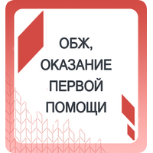 | Общество с ограниченной ответственностью «Адвентер» 188802, ЛО, г.Выборг, ул. Данилова, д.15 корп.1, оф.248 Тел. 8 800 550 13 14 эл.почта: info@adventer.su Сайт: www.adventer.su ИНН: 4704097388 КПП: 470401001 ОГРН: 1154704001264 ОКПО: 23384032 ОКАТО: 41417000000 ОКВЭД: 46.49, 73.11 ОКОГУ: 4210014 ОКТМО: 41615101001 Расчетный счет: 40702810555390000762 Кор. счет: 30101810500000000653 БИК: 044030653 Банк: Северо-Западный банк ПАО Сбербанк г. Санкт-Петербург Упрощенная система налогообложения – без НДС.
ТЕХНОЛОГИЯ | ЦИФРОВОЕ ОБОРУДОВАНИЕ | МЕДИАЗОНА | ОБЖ и ОКАЗАНИЕ ПЕРВОЙ ПОМОЩИ
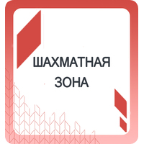 | 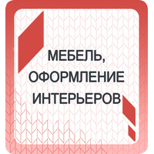 | 
ШАХМАТНАЯ ЗОНА | МЕБЕЛЬ, ОФОРМЛЕНИЕ ИНТЕРЬЕРОВ | ФИРМЕННАЯ АТРИБУТИКА

ТЕХНОЛОГИЯ
<= НА ГЛАВНУЮ |  | ТЕХНОЛОГИЯ
Подсказка: для того чтобы открыть позицию на сайте нажмите на наименование/фото товара
ТЕХНОЛОГИЯ
№ | Фото | Наименование | Артикул | Описание | Цена со скидкой | Цена РРЦ
1 | 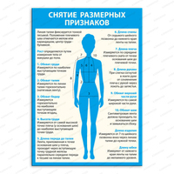 | Стенд СНЯТИЕ РАЗМЕРНЫХ ПРИЗНАКОВ 1654 | 1654-АДВ | Размер: 700х3х1000 мм Материал: ПВХ пластик 3 мм; самоклеящаяся плёнка (полноцветная печать 1440 dpi); защитная матовая ламинация. | 2560 ₽ | 2840 ₽
2 | 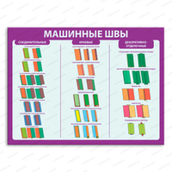 | Стенд МАШИННЫЕ ШВЫ 1655 | 1655-АДВ | Размер: 1000х3х750 мм Материал: ПВХ пластик 3 мм; самоклеящаяся плёнка (полноцветная печать 1440 dpi); защитная матовая ламинация. | 2740 ₽ | 3040 ₽
3 | 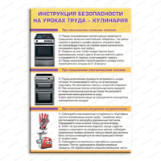 | Стенд ИНСТРУКЦИЯ БЕЗОПАСНОСТИ НА УРОКАХ ТРУДА - КУЛИНАРИЯ 1656 | 1656-АДВ | Размер: 700х3х1000 мм Материал: ПВХ пластик 3 мм; самоклеющаяся плёнка (полноцветная печать 1440 dpi); защитная матовая ламинация. | 2560 ₽ | 2840 ₽
4 | 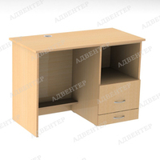 | Ученический стол для швейной машины | 0590-ФД | Размер: 1000х450х750 мм Материал: ЛДСП 16 мм; кромка ПВХ 0,4-2 мм; роликовые направляющие; ручки-скоба; подпятники. Вес: 58 кг. Объём: 0,04 м3 | 13410 ₽ | 14900 ₽
5 | 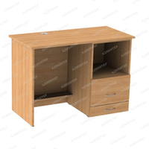 | Ученический стол для швейной машины | 0591-ФД | Размер: 1000х450х750 мм Материал: ЛДСП 16 мм; кромка ПВХ 0,4-2 мм; роликовые направляющие; ручки-скоба; подпятники. Вес: 58 кг. Объём: 0,04 м3 | 13410 ₽ | 14900 ₽
6 | 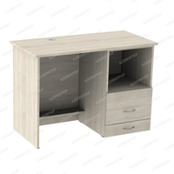 | Ученический стол для швейной машины | 0593-ФД | Размер: 1000х450х750 мм Материал: ЛДСП 16 мм; кромка ПВХ 0,4-2 мм; роликовые направляющие; ручки-скоба; подпятники. Вес: 58 кг. Объём: 0,04 м3 | 13410 ₽ | 14900 ₽
7 | 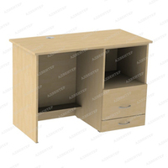 | Ученический стол для швейной машины | 0592-ФД | Размер: 1000х450х750 мм Материал: ЛДСП 16 мм; кромка ПВХ 0,4-2 мм; роликовые направляющие; ручки-скоба; подпятники. Вес: 58 кг. Объём: 0,04 м3 | 13410 ₽ | 14900 ₽

ШАХМАТНАЯ ЗОНА
<= НА ГЛАВНУЮ |  | ШАХМАТНАЯ ЗОНА
Подсказка: для того чтобы открыть позицию на сайте нажмите на наименование/фото товара
ШАХМАТНАЯ ЗОНА
№ | Фото | Наименование | Артикул | Описание | Цена со скидкой | Цена РРЦ
1 | 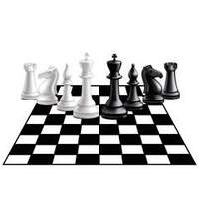 | Стикер для шахматной зоны ТОЧКА РОСТА | 813/1-АДВ | Материалы: самоклеющаяся плёнка (полноцветная печать 1440 dpi); защитная матовая ламинация. | 2720 ₽ | 3020 ₽
2 |  | Стикер для шахматной зоны ТОЧКА РОСТА | 2012-АДВ | Материалы: самоклеющаяся плёнка (полноцветная печать 1440 dpi); защитная матовая ламинация. | 3760 ₽ | 4180 ₽
3 |  | Стикер для шахматной зоны ТОЧКА РОСТА | 813-АДВ | Материалы: самоклеющаяся плёнка (полноцветная печать 1440 dpi); защитная матовая ламинация. | 1170 ₽ | 1300 ₽
4 |  | Стикер для шахматной зоны ТОЧКА РОСТА | 2013-АДВ | Материалы: самоклеющаяся плёнка (полноцветная печать 1440 dpi); защитная матовая ламинация. | 1620 ₽ | 1800 ₽
5 | 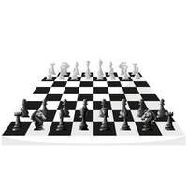 | Стикер для шахматной зоны ТОЧКА РОСТА | 812/1-АДВ | Материалы: самоклеющаяся плёнка (полноцветная печать 1440 dpi); защитная матовая ламинация. | 2220 ₽ | 2470 ₽
6 |  | Стикер для шахматной зоны ТОЧКА РОСТА | 2010-АДВ | Материалы: самоклеющаяся плёнка (полноцветная печать 1440 dpi); защитная матовая ламинация. | 3080 ₽ | 3420 ₽
7 |  | Стикер для шахматной зоны ТОЧКА РОСТА | 812-АДВ | Материалы: самоклеющаяся плёнка (полноцветная печать 1440 dpi); защитная матовая ламинация. | 1170 ₽ | 1300 ₽
8 |  | Стикер для шахматной зоны ТОЧКА РОСТА | 2011-АДВ | Материалы: самоклеющаяся плёнка (полноцветная печать 1440 dpi); защитная матовая ламинация. | 1620 ₽ | 1800 ₽
9 |  | Фотообои ТОЧКА РОСТА шахматная зона | 030-3-ФО |  | 800 ₽ | 890 ₽
10 |  | Фотообои ТОЧКА РОСТА шахматная зона | 030-2-ФО |  | 1520 ₽ | 1690 ₽
11 |  | Фотообои ТОЧКА РОСТА шахматная зона | 030-4-ФО |  | 1340 ₽ | 1490 ₽
12 |  | Стикер для шахматной зоны ТОЧКА РОСТА | 814/1-АДВ | Материалы: самоклеющаяся плёнка (полноцветная печать 1440 dpi); защитная матовая ламинация. | 6440 ₽ | 7150 ₽
13 |  | Стикер для шахматной зоны ТОЧКА РОСТА | 2014-АДВ | Материалы: самоклеющаяся плёнка (полноцветная печать 1440 dpi); защитная матовая ламинация. | 8910 ₽ | 9900 ₽
14 |  | Стикер для шахматной зоны ТОЧКА РОСТА | 814-АДВ | Материалы: самоклеющаяся плёнка (полноцветная печать 1440 dpi); защитная матовая ламинация. | 1170 ₽ | 1300 ₽
15 |  | Стикер для шахматной зоны ТОЧКА РОСТА | 2015-АДВ | Материалы: самоклеющаяся плёнка (полноцветная печать 1440 dpi); защитная матовая ламинация. | 1620 ₽ | 1800 ₽

МЕБЕЛЬ, ОФОРМЛЕНИЕ ИНТЕРЬЕРОВ
<= НА ГЛАВНУЮ |  | МЕБЕЛЬ, ОФОРМЛЕНИЕ ИНТЕРЬЕРОВ
Подсказка: для того чтобы открыть позицию на сайте нажмите на наименование/фото товара
Мебель "Точка роста"
№ | Фото | Наименование | Артикул | Описание | Цена со скидкой | Цена РРЦ
1 | 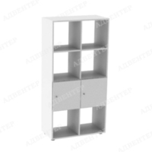 | Стеллаж вертикальный 8 с дверцами | 1511-ФД | Размер: 700х350х1430 мм Внутренний размер ячейки: 330х350х330 мм Размер дверцы: 343х343 мм Материал: ЛДСП 16 мм; ДВП 3 мм (в одностороннем варианте) кромка ПВХ 0,4-2 мм; петля полунакладная; ручка-кнопка (хром); опора регул Н 27 мм. Вес одностороннего: 47 кг Вес двустороннего: 49 кг Объём: ... м3 | 5872 ₽ | 7340 ₽
2 | 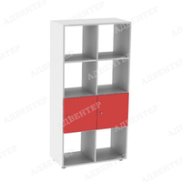 | Стеллаж вертикальный 8 с дверцами | 1512-ФД | Размер: 700х350х1430 мм Внутренний размер ячейки: 330х350х330 мм Размер дверцы: 343х343 мм Материал: ЛДСП 16 мм; ДВП 3 мм (в одностороннем варианте) кромка ПВХ 0,4-2 мм; петля полунакладная; ручка-кнопка (хром); опора регул Н 27 мм. Вес одностороннего: 47 кг Вес двустороннего: 49 кг Объём: ... м3 | 5944 ₽ | 7430 ₽
3 | 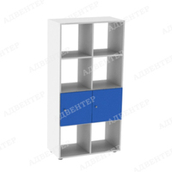 | Стеллаж вертикальный 8 с дверцами | 1513-ФД | Размер: 700х350х1430 мм Внутренний размер ячейки: 330х350х330 мм Размер дверцы: 343х343 мм Материал: ЛДСП 16 мм; ДВП 3 мм (в одностороннем варианте) кромка ПВХ 0,4-2 мм; петля полунакладная; ручка-кнопка (хром); опора регул Н 27 мм. Вес одностороннего: 47 кг Вес двустороннего: 49 кг Объём: ... м3 | 5944 ₽ | 7430 ₽
4 | 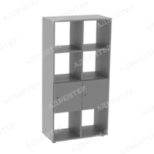 | Стеллаж вертикальный 8 с дверцами | 1514-ФД | Размер: 700х350х1430 мм Внутренний размер ячейки: 330х350х330 мм Размер дверцы: 343х343 мм Материал: ЛДСП 16 мм; ДВП 3 мм (в одностороннем варианте) кромка ПВХ 0,4-2 мм; петля полунакладная; ручка-кнопка (хром); опора регул Н 27 мм. Вес одностороннего: 47 кг Вес двустороннего: 49 кг Объём: ... м3 | 5872 ₽ | 7340 ₽
5 | 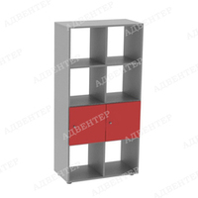 | Стеллаж вертикальный 8 с дверцами | 1515-ФД | Размер: 700х350х1430 мм Внутренний размер ячейки: 330х350х330 мм Размер дверцы: 343х343 мм Материал: ЛДСП 16 мм; ДВП 3 мм (в одностороннем варианте) кромка ПВХ 0,4-2 мм; петля полунакладная; ручка-кнопка (хром); опора регул Н 27 мм. Вес одностороннего: 47 кг Вес двустороннего: 49 кг Объём: ... м3 | 5944 ₽ | 7430 ₽
6 | 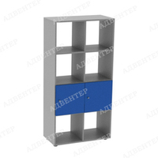 | Стеллаж вертикальный 8 с дверцами | 1516-ФД | Размер: 700х350х1430 мм Внутренний размер ячейки: 330х350х330 мм Размер дверцы: 343х343 мм Материал: ЛДСП 16 мм; ДВП 3 мм (в одностороннем варианте) кромка ПВХ 0,4-2 мм; петля полунакладная; ручка-кнопка (хром); опора регул Н 27 мм. Вес одностороннего: 47 кг Вес двустороннего: 49 кг Объём: ... м3 | 5944 ₽ | 7430 ₽
7 | 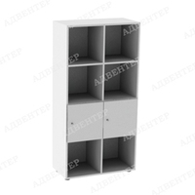 | Стеллаж вертикальный 8 с дверцами | 1505-ФД | Размер: 700х350х1430 мм Внутренний размер ячейки: 330х350х330 мм Размер дверцы: 343х343 мм Материал: ЛДСП 16 мм; ДВП 3 мм (в одностороннем варианте) кромка ПВХ 0,4-2 мм; петля полунакладная; ручка-кнопка (хром); опора регул Н 27 мм. Вес одностороннего: 47 кг Вес двустороннего: 49 кг Объём: ... м3 | 5152 ₽ | 6440 ₽
8 | 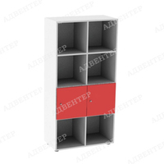 | Стеллаж вертикальный 8 с дверцами | 1506-ФД | Размер: 700х350х1430 мм Внутренний размер ячейки: 330х350х330 мм Размер дверцы: 343х343 мм Материал: ЛДСП 16 мм; ДВП 3 мм (в одностороннем варианте) кромка ПВХ 0,4-2 мм; петля полунакладная; ручка-кнопка (хром); опора регул Н 27 мм. Вес одностороннего: 47 кг Вес двустороннего: 49 кг Объём: ... м3 | 5224 ₽ | 6530 ₽
9 | 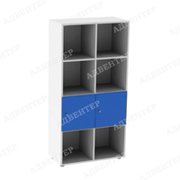 | Стеллаж вертикальный 8 с дверцами | 1507-ФД | Размер: 700х350х1430 мм Внутренний размер ячейки: 330х350х330 мм Размер дверцы: 343х343 мм Материал: ЛДСП 16 мм; ДВП 3 мм (в одностороннем варианте) кромка ПВХ 0,4-2 мм; петля полунакладная; ручка-кнопка (хром); опора регул Н 27 мм. Вес одностороннего: 47 кг Вес двустороннего: 49 кг Объём: ... м3 | 5224 ₽ | 6530 ₽
10 | 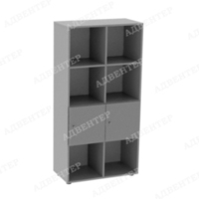 | Стеллаж вертикальный 8 с дверцами | 1508-ФД | Размер: 700х350х1430 мм Внутренний размер ячейки: 330х350х330 мм Размер дверцы: 343х343 мм Материал: ЛДСП 16 мм; ДВП 3 мм (в одностороннем варианте) кромка ПВХ 0,4-2 мм; петля полунакладная; ручка-кнопка (хром); опора регул Н 27 мм. Вес одностороннего: 47 кг Вес двустороннего: 49 кг Объём: ... м3 | 5224 ₽ | 6530 ₽
11 |  | Стеллаж вертикальный 8 с дверцами | 1509-ФД | Размер: 700х350х1430 мм Внутренний размер ячейки: 330х350х330 мм Размер дверцы: 343х343 мм Материал: ЛДСП 16 мм; ДВП 3 мм (в одностороннем варианте) кромка ПВХ 0,4-2 мм; петля полунакладная; ручка-кнопка (хром); опора регул Н 27 мм. Вес одностороннего: 47 кг Вес двустороннего: 49 кг Объём: ... м3 | 5224 ₽ | 6530 ₽
12 | 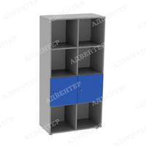 | Стеллаж вертикальный 8 с дверцами | 1510-ФД | Размер: 700х350х1430 мм Внутренний размер ячейки: 330х350х330 мм Размер дверцы: 343х343 мм Материал: ЛДСП 16 мм; ДВП 3 мм (в одностороннем варианте) кромка ПВХ 0,4-2 мм; петля полунакладная; ручка-кнопка (хром); опора регул Н 27 мм. Вес одностороннего: 47 кг Вес двустороннего: 49 кг Объём: ... м3 | 5224 ₽ | 6530 ₽
13 | 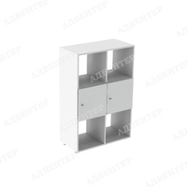 | Стеллаж вертикальный 6 с дверцами | 1713-ФД | Размер: 708х350х1081 мм Внутренний размер ячейки: 330х350х330 мм Размер дверцы: 343х343 мм Материал: ЛДСП 16 мм; ДВП 3 мм (в одностороннем варианте) кромка ПВХ 0,4-2 мм; петля полунакладная; ручка-кнопка (хром); опора регул Н 27 мм. Вес одностороннего: 44 кг Вес двустороннего: 48 кг Объём: 0,05 м3 | 4432 ₽ | 5540 ₽
14 | 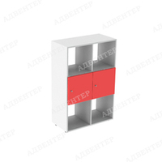 | Стеллаж вертикальный 6 с дверцами | 1714-ФД | Размер: 708х350х1081 мм Внутренний размер ячейки: 330х350х330 мм Размер дверцы: 343х343 мм Материал: ЛДСП 16 мм; ДВП 3 мм (в одностороннем варианте) кромка ПВХ 0,4-2 мм; петля полунакладная; ручка-кнопка (хром); опора регул Н 27 мм. Вес одностороннего: 44 кг Вес двустороннего: 48 кг Объём: 0,05 м3 | 4496 ₽ | 5620 ₽
15 | 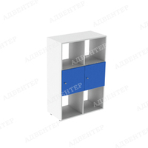 | Стеллаж вертикальный 6 с дверцами | 1715-ФД | Размер: 708х350х1081 мм Внутренний размер ячейки: 330х350х330 мм Размер дверцы: 343х343 мм Материал: ЛДСП 16 мм; ДВП 3 мм (в одностороннем варианте) кромка ПВХ 0,4-2 мм; петля полунакладная; ручка-кнопка (хром); опора регул Н 27 мм. Вес одностороннего: 44 кг Вес двустороннего: 48 кг Объём: 0,05 м3 | 4496 ₽ | 5620 ₽
Стенды, буквы "Точка роста"
№ | Фото | Наименование | Артикул | Описание | Цена со скидкой | Цена РРЦ
1 |  | Вывеска на фасад "Точка роста" с объемными буквами | 789-АДВ | Размер (выбирается при заказе): 900х3х600 мм 600х3х350 мм Материалы: ПВХ пластик 5 мм; вспененный скотч; самоклеящаяся плёнка (полноцветная печать 1440 dpi); защитная матовая ламинация. | 2992 ₽ | 3740 ₽
2 |  | Вывеска на фасад "Точка роста" с объемными буквами | 789/1-АДВ | Размер (выбирается при заказе): 900х3х600 мм 600х3х350 мм Материалы: ПВХ пластик 5 мм; вспененный скотч; самоклеящаяся плёнка (полноцветная печать 1440 dpi); защитная матовая ламинация. | 1352 ₽ | 1690 ₽
3 |  | Буквы ТОЧКА РОСТА с логотипом | 790/2-АДВ | Размер: 1500х490 мм Материалы: ПВХ пластик 3/5/10 мм (при выборе соотвествующей характеристики в заказе); самоклеющаяся плёнка (полноцветная печать 1440 dpi) (при выборе соотвествующей характеристики в заказе); защитная матовая ламинация (для самоклеющейся плёнки); вспененный скотч (для букв из пластика ПВХ). | 2888 ₽ | 3610 ₽
4 |  | Буквы ТОЧКА РОСТА с логотипом | 790/3-АДВ | Размер: 1500х490 мм Материалы: ПВХ пластик 3/5/10 мм (при выборе соотвествующей характеристики в заказе); самоклеющаяся плёнка (полноцветная печать 1440 dpi) (при выборе соотвествующей характеристики в заказе); защитная матовая ламинация (для самоклеющейся плёнки); вспененный скотч (для букв из пластика ПВХ). | 3152 ₽ | 3940 ₽
5 |  | Буквы ТОЧКА РОСТА с логотипом | 790/1-АДВ | Размер: 1500х490 мм Материалы: ПВХ пластик 3/5/10 мм (при выборе соотвествующей характеристики в заказе); самоклеющаяся плёнка (полноцветная печать 1440 dpi) (при выборе соотвествующей характеристики в заказе); защитная матовая ламинация (для самоклеющейся плёнки); вспененный скотч (для букв из пластика ПВХ). | 4504 ₽ | 5630 ₽
6 |  | Буквы ТОЧКА РОСТА с логотипом | 790-АДВ | Размер: 1500х490 мм Материалы: ПВХ пластик 3/5/10 мм (при выборе соотвествующей характеристики в заказе); самоклеющаяся плёнка (полноцветная печать 1440 dpi) (при выборе соотвествующей характеристики в заказе); защитная матовая ламинация (для самоклеющейся плёнки); вспененный скотч (для букв из пластика ПВХ). | 1432 ₽ | 1790 ₽
7 | 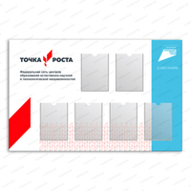 | Стенд ТОЧКА РОСТА с логотипом Национального проекта ОБРАЗОВАНИЕ и 6-ю карманами | 1078-АДВ | Размер: 1400х3х900 мм Материалы: ПВХ пластик 3 мм; ПЭТ 0,5 мм; вспененный скотч; самоклеющаяся плёнка (полноцветная печать 1440 dpi); защитная матовая ламинация. | 4168 ₽ | 5210 ₽
8 |  | Табличка на входе в помещение "Точка роста" | 792-АДВ | Размер: 250х150 мм Материалы: ПВХ пластик 3 мм (при выборе соотвествующей характеристики в заказе); самоклеющаяся плёнка (полноцветная печать 1440 dpi); защитная матовая ламинация; двусторонний скотч. | 216 ₽ | 270 ₽
9 |  | Табличка на входе в помещение "Точка роста" | 792/1-АДВ | Размер: 250х150 мм Материалы: ПВХ пластик 3 мм (при выборе соотвествующей характеристики в заказе); самоклеющаяся плёнка (полноцветная печать 1440 dpi); защитная матовая ламинация; двусторонний скотч. | 72 ₽ | 90 ₽
10 | 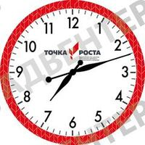 | Часы "Точка роста" | 810-АДВ |  | 1768 ₽ | 2210 ₽
11 | 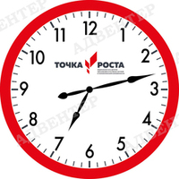 | Часы "Точка роста" | 810/13-АДВ |  | 1768 ₽ | 2210 ₽
12 | 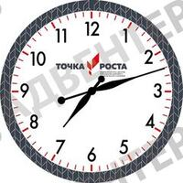 | Часы "Точка роста" | 810/2-АДВ |  | 1768 ₽ | 2210 ₽
13 | 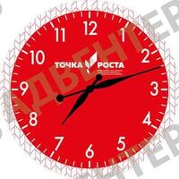 | Часы "Точка роста" | 810/10-АДВ |  | 1768 ₽ | 2210 ₽
14 |  | Часы "Точка роста" | 810/8-АДВ |  | 1768 ₽ | 2210 ₽
15 | 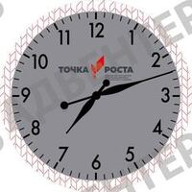 | Часы "Точка роста" | 810/4-АДВ |  | 1768 ₽ | 2210 ₽
Обои, наклейки "Точка роста"
№ | Фото | Наименование | Артикул | Описание | Цена со скидкой | Цена РРЦ
1 | 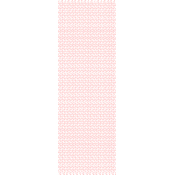 | Фотообои ТОЧКА РОСТА фирменные малые ромбы красные | 002-3-ФО |  | 640 ₽ | 800 ₽
2 |  | Фотообои ТОЧКА РОСТА фирменные малые ромбы красные | 002-2-ФО |  | 1192 ₽ | 1490 ₽
3 |  | Фотообои ТОЧКА РОСТА фирменные малые ромбы красные | 002-4-ФО |  | 1072 ₽ | 1340 ₽
4 | 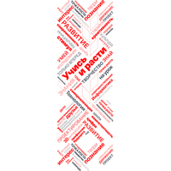 | Фотообои ТОЧКА РОСТА фирменные цвета УЧИСЬ И РАСТИ | 003-3-ФО |  | 640 ₽ | 800 ₽
5 |  | Фотообои ТОЧКА РОСТА фирменные цвета УЧИСЬ И РАСТИ | 003-2-ФО |  | 1216 ₽ | 1520 ₽
6 |  | Фотообои ТОЧКА РОСТА фирменные цвета УЧИСЬ И РАСТИ | 003-4-ФО |  | 1072 ₽ | 1340 ₽
7 | 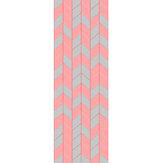 | Фотообои ТОЧКА РОСТА тёмные Вариант 2 | 027-3-ФО |  | 640 ₽ | 800 ₽
8 |  | Фотообои ТОЧКА РОСТА тёмные Вариант 2 | 027-2-ФО |  | 1216 ₽ | 1520 ₽
9 |  | Фотообои ТОЧКА РОСТА тёмные Вариант 2 | 027-4-ФО |  | 1072 ₽ | 1340 ₽
10 | 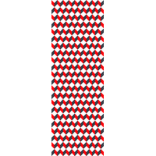 | Фотообои ТОЧКА РОСТА фирменные ромбы разноцветные | 028-3-ФО |  | 640 ₽ | 800 ₽
11 |  | Фотообои ТОЧКА РОСТА фирменные ромбы разноцветные | 028-2-ФО |  | 1216 ₽ | 1520 ₽
12 |  | Фотообои ТОЧКА РОСТА фирменные ромбы разноцветные | 028-3-ФО |  | 1072 ₽ | 1340 ₽
13 |  | Фотообои ТОЧКА РОСТА шахматная зона | 030-3-ФО |  | 640 ₽ | 800 ₽
14 |  | Фотообои ТОЧКА РОСТА шахматная зона | 030-2-ФО |  | 1216 ₽ | 1520 ₽
15 |  | Фотообои ТОЧКА РОСТА шахматная зона | 030-4-ФО |  | 1072 ₽ | 1340 ₽

ФИРМЕННАЯ АТРИБУТИКА
<= НА ГЛАВНУЮ |  | ФИРМЕННАЯ АТРИБУТИКА
Подсказка: для того чтобы открыть позицию на сайте нажмите на наименование/фото товара
ФИРМЕННАЯ АТРИБУТИКА
№ | Фото | Наименование | Артикул | Описание | Цена со скидкой | Цена РРЦ
1 | 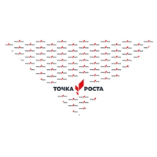 | Косынка треугольником с логотипом ТОЧКА РОСТА | 875-АДВ |  | 290 ₽ | 320 ₽
2 | 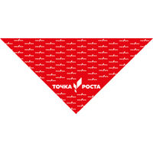 | Косынка треугольником с логотипом ТОЧКА РОСТА | 875/1-АДВ |  | 290 ₽ | 320 ₽
3 | 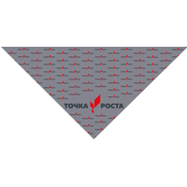 | Косынка треугольником с логотипом ТОЧКА РОСТА | 875/2-АДВ |  | 290 ₽ | 320 ₽
4 | 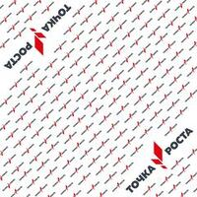 | Косынка квадратная с логотипом ТОЧКА РОСТА | 874-АДВ |  | 770 ₽ | 850 ₽
5 | 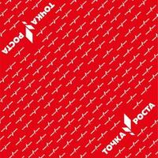 | Косынка квадратная с логотипом ТОЧКА РОСТА | 874/1-АДВ |  | 770 ₽ | 850 ₽
6 | 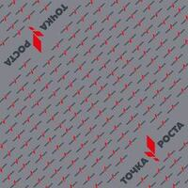 | Косынка квадратная с логотипом ТОЧКА РОСТА | 874/2-АДВ |  | 770 ₽ | 850 ₽
7 | 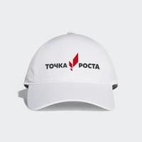 | Бейсболка с логотипом ТОЧКА РОСТА | 1062-АДВ | Материал бейсболки: 100% хлопокИзображение: Специальная плёнка наносится путём термопереноса на изделие.. | 590 ₽ | 650 ₽
8 | 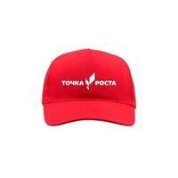 | Бейсболка с логотипом ТОЧКА РОСТА | 1062/1-АДВ | Материал бейсболки: 100% хлопокИзображение: Специальная плёнка наносится путём термопереноса на изделие.. | 590 ₽ | 650 ₽
9 | 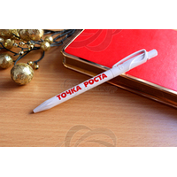 | Ручка с логотипом ТОЧКА РОСТА | 1063-АДВ |  | 70 ₽ | 75 ₽
10 | 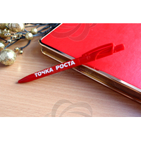 | Ручка с логотипом ТОЧКА РОСТА | 1063/1-АДВ |  | 70 ₽ | 75 ₽
11 | 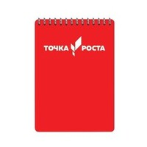 | Блокнот с логотипом ТОЧКА РОСТА | 1064-АДВ |  | 180 ₽ | 200 ₽
12 |  | Блокнот с логотипом ТОЧКА РОСТА | 1064/1-АДВ |  | 140 ₽ | 150 ₽
13 | 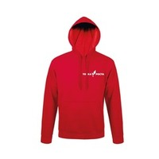 | Толстовка худи с логотипом ТОЧКА РОСТА | 1065-АДВ |  | 1760 ₽ | 1960 ₽
14 | 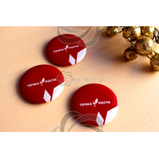 | Значок с логотипом ТОЧКА РОСТА | 1066-АДВ |  | 50 ₽ | 50 ₽
15 | 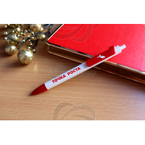 | Ручка с логотипом ТОЧКА РОСТА | 1312-АДВ |  | 110 ₽ | 120 ₽

